Sheet1
天干四冲五合 |  | 成立条件 | 意象解读 | 具体内容
天干四冲 | 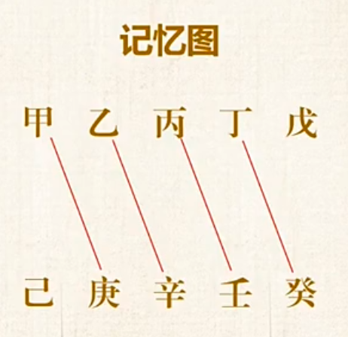 | 无合解救，见到就冲 | 金木交战，水火交战 | 甲庚冲 | 金木相战，四柱中有甲庚冲且无合解救者，影响： 若在年柱月柱，可能易头部受伤，也可能少年时代易发生一些意外之事情。 若在日柱时柱，则手脚或身体下面半身易受伤或后半生易发生一些意外之事情。
 |  |  |  | 乙辛冲 | 金木相战，四柱中有乙辛冲且无合解救者，影响： 若在年柱月柱，可能脖子或头部易受伤，也表示少年时代易发生一些意外之事情。 若在日柱时柱，则呼吸系统，肝胆或身体下面半身易受伤或后半生易发生一些意外之事情。
 |  |  |  | 壬丙冲 | 水火相战，四柱中有壬丙冲且无合解救者，影响： 若原局中水火力量相当，则也有水火济济之像，有海上日出、日照江河之像。其人较大气，做事情有魄力、敢担当。
 |  |  |  | 癸丁冲 | 水火相战，四柱中有丁癸冲且无合解救者，影响： 若原局水旺，则丁火易受伤，那么表示丁火意向的相关信息就易受制或受伤。 火在年柱上，表示头部、精神、眼睛，那么此人易精神抑郁，或有戴眼镜一类的事情发生。
天干五合 | 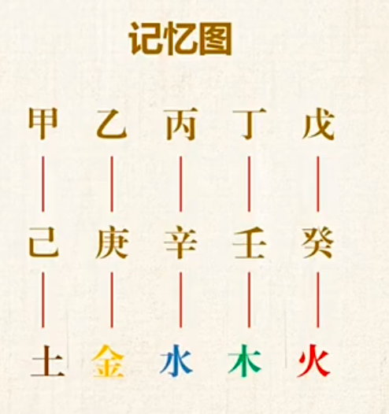 | 相邻，地支中有合化的五行，被化一方不透干也就是没有根 | 合化：克合，谁力量大，就把另一个牵绊 合绊：隔合，遥合，地支中不见化神五行，被化一方透干有根，多干争合 | 甲己合化土 | 甲己相邻，地支中有合化的五行（土），被化一方（甲）不透干也就是没有根，才论合化成功。 合化成功后，甲变为戊，己仍为己。 1.创业者在有甲己合时，容易找到能够相互合作的伙伴，一个负责开拓，一个负责维持和管理。 2.在感情中，甲己合代表的是一种互补的关系，一方充满活力和激情，另一方则善于体贴和照顾，两者相互支持，形成和谐的感情关系。 3.在八字命理中，如果一个人的命局中有甲己合，通常表示此人具有较强的合作能力，能够平衡开拓与守成的关系，适合与人合作，共同完成目标。
 |  |  |  | 乙庚合化金 | 乙庚相邻，地支中有合化的五行（金），被化一方（乙）不透干也就是没有根，才论合化成功 乙庚合化金之后，乙变为辛，庚仍为庚。 1.乙庚合的人重感情，帮亲不帮理，喜欢肢体的接触，拥抱、牵手和相互的依偎都是乙庚合的标志。乙庚合也是情感中最难分割的一对合局，往往乙庚合的人都会受到情感的困扰。 2.中国古人喜欢做甲己合，表示对领导、长辈的尊重；西方的尊重是乙庚合，带着质疑的合，有边界也有爱。我爱我的老师，但更爱真理 —— 柏拉图。
 |  |  |  | 丙辛合化水 | 丙辛相邻。地支中有合化的五行（水），被化一方（丙辛）不透干也就是没有根，才论合化成功 丙辛合化水之后，丙变为壬，辛变为癸。 1.事业方面：在事业中，丙辛合意味着通过热情和精致的工作态度能够获得成功。丙辛合之人通常具有积极向上的精神，同时注重细节，能够在工作中发挥自己的创造力和毅力。 2.感情方面：在感情中，丙辛合象征着热情与细腻的结合。一方热情洋溢，另一方冷静内敛，双方相互吸引，能够形成一种互补的关系，既有激情也有深厚的感情基础。 3.命局中有丙辛合的人通常具备光明磊落的性格，同时对生活中的细节非常重视。这种合使得他们在面对挑战时既能够保持热情，又能冷静处理。
 |  |  |  | 丁壬合化木 | 丁壬相邻。地支中有合化的五行（木），被化一方（丁壬）不透干也就是没有根，才论合化成功 丁壬合化木之后，丁变为乙，壬变为甲。 1.丁壬合还有一个特性就是孕育，他们注重孕育和传承，他们喜欢不断孕育新思想，传承自己所学的东西。所谓的淫合，也是来源于孕育的思想，但人这一辈子孕育最多的一定不是后代，一定是思想，所以单从淫合去理解丁壬合是有失偏颇。 2.感情方面：在感情中，丁壬合象征着热情与细腻的结合。一方热情洋溢，另一方冷静内敛，双方相互吸引，能够形成一种互补的关系，既有激情也有深厚的感情基础。 3.丁壬合的人，天生会赞美，有丁火的温暖加壬水的没边界，当然肉麻、甜言蜜语不在话下，所以丁壬合的人容易遇得良缘。
 |  |  |  | 戊癸合化火 | 戊癸相邻。地支中有合化的五行（火），被化一方（戊戌）不透干也就是没有根，才论合化成功 戊癸合化火之后，戊变为丙，癸变为丁。 1.戊癸合之所以被称为无情之和，那是因为他们最重承诺，一切感情在契约面前都不堪一击，这也就是我们经常说的 “亲兄弟，明算账”，但在其他人眼中，这就变成了无情无义的表现。 2.戊癸合讲实际的、实用、结果，对于戊癸合的人，更重视实际的结果，比如送礼物不如直接给钱，让对方自己选择礼物。

